Poisson
X1 | X1 | Conteo Observado | Probabilidad Poisson | Conteo Esperado | Diferencia (O - E) | Contribución a Ji-cuadrada | H0: Los datos siguen una distribución Poisson | Ha: Los datos no siguen una distribución Poisson
4 | 0 | 172 | 0.16729442415 | 167.2944 | 4.7056 | 0.1324
0 | 1 |  |  |  |  |  | n = 1000
1 | 2 |  |  |  |  |  | Lambda | 1.788 | (Se estima por la media muestral)
2 | 3 |  |  |  |  |  | m = 1 | Un parámetro estimado (la media)
1 | 4 |  |  |  |  |  | k = 7 | Se consideran 7 valores (clases) distintos
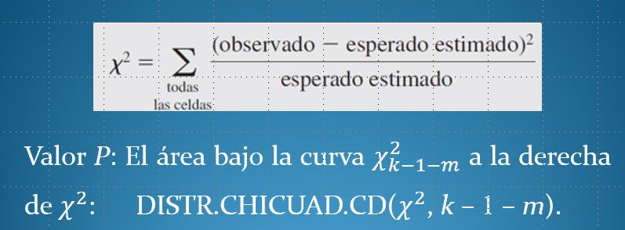
1 | 5
2 | 6 o más
1 | SUMA | 172 | 0.16729442415 | 167.2944 | 4.7056 | 0.1324
1 |  |  |  |  | p_value
2
1
2
3
2
0
1
0
4
3
2
2
0
1
4
4
2
0
1
0
0
2
3
1
2
3
0
0
2
2
1
2
0
2
1
2
0
4
3
0
1
0
2
2
0
1
2
2
1
0
1
3
2
4
2
3
2
0
2
0
4
3
1
0
2
2
3
0
2
0
1
1
0
2
3
2
2
1
0
0
6
1
2
0
3
3
2
1
3
3
1
0
2
1
2
2
2
1
3
3
3
0
3
3
1
1
2
0
4
1
2
2
1
2
2
3
1
2
2
0
1
0
2
0
0
0
3
1
4
1
1
1
1
2
2
1
1
3
4
1
0
2
2
0
0
1
4
4
0
2
4
2
2
1
2
2
4
1
3
2
4
2
2
3
2
3
3
1
0
5
2
3
1
0
3
2
3
0
0
1
2
5
2
2
2
5
3
0
1
1
3
1
4
3
1
3
2
0
1
2
2
2
0
0
5
3
2
1
1
3
1
0
1
0
2
1
2
1
2
1
3
1
4
0
5
0
2
2
4
0
2
4
2
2
1
1
1
3
2
0
3
1
2
3
3
2
2
3
2
1
0
3
1
2
0
3
3
2
0
2
3
2
0
2
4
2
2
4
2
1
0
1
6
1
0
4
1
4
0
4
4
1
1
2
1
2
3
2
2
0
1
1
2
2
0
2
5
1
3
1
5
1
3
1
0
1
1
0
0
2
3
1
1
3
3
2
1
2
1
3
1
4
2
1
0
1
0
0
1
3
0
1
1
1
3
2
3
1
2
1
1
1
0
1
2
2
3
1
0
3
3
0
1
0
3
0
2
1
3
3
2
3
2
0
2
3
3
3
3
3
3
2
3
0
2
1
0
1
3
2
1
2
1
1
1
3
4
0
1
0
2
2
4
1
2
2
2
1
0
2
2
3
3
3
0
2
2
1
0
4
3
1
0
1
2
0
1
3
3
5
4
3
3
0
3
0
4
0
2
4
3
1
0
1
1
2
1
0
1
4
2
0
1
3
1
2
1
1
2
3
2
2
0
2
0
0
0
1
0
2
0
3
0
1
1
2
1
1
2
5
1
3
4
1
2
4
5
2
0
0
2
3
1
1
2
1
4
0
3
1
1
2
2
3
2
3
1
2
1
0
2
2
1
2
2
0
3
2
1
6
1
4
1
0
1
1
0
6
0
2
0
5
0
0
2
1
1
1
2
1
0
2
3
1
1
1
1
1
1
2
0
1
1
3
2
3
1
1
3
3
3
2
0
2
1
0
1
3
1
1
3
2
1
4
1
0
0
2
1
0
1
5
3
4
4
1
0
1
2
2
2
2
1
3
1
1
2
1
1
1
2
4
2
0
1
3
2
0
2
4
0
0
1
5
1
3
1
2
2
3
4
4
0
3
2
1
2
3
2
1
5
3
1
2
2
4
1
0
1
1
3
1
2
0
2
3
2
1
2
3
1
2
4
5
2
0
2
1
0
2
1
2
2
1
2
2
5
2
2
1
0
1
2
3
2
3
2
2
2
1
0
5
1
0
4
2
1
3
2
2
2
4
2
5
1
1
3
3
2
1
4
0
3
1
1
1
1
2
3
0
2
1
1
1
6
2
2
1
4
3
7
2
1
1
0
2
2
1
1
1
1
1
5
3
2
2
4
2
1
3
3
1
2
1
3
2
3
1
2
2
2
2
2
4
0
3
0
3
2
2
1
4
1
4
1
1
5
0
0
0
4
0
2
0
0
1
0
3
0
0
2
1
0
1
1
0
2
1
3
1
3
0
1
1
6
3
0
2
1
5
3
1
3
1
0
4
3
2
1
2
0
3
2
1
0
4
1
4
3
2
1
0
5
2
3
1
3
2
1
3
2
1
2
1
0
3
1
1
1
1
2
0
2
3
4
2
3
2
2
2
2
1
0
2
1
0
1
1
1
2
5
1
1
1
1
1
4
3
2
3
1
1
0
0
5
0
1
4
1
2
3
0
1
4
1
2
1
0
0
1
2
5
1
2
2
3
3
3
3
1
3
5
3
4
3
3
5
1
3
0
4
1
1
2
1
3
0
1
1
1
2
1
4
2
3
2
1
1
2
2
3
0
3
0
0
1
2
3
2
0
1
1
2
3
2
3
4
2
3
1
2
0
2
4
2
1
1
1
1
0
4
3
1
1
4
0
1
4
0
3
1
2
0
1
0
1
2
3
4
1
0
2
2
0
1
4
3
2
2
2
3
1
1
1
4
2
2
1
5
0
1

